Hoja1
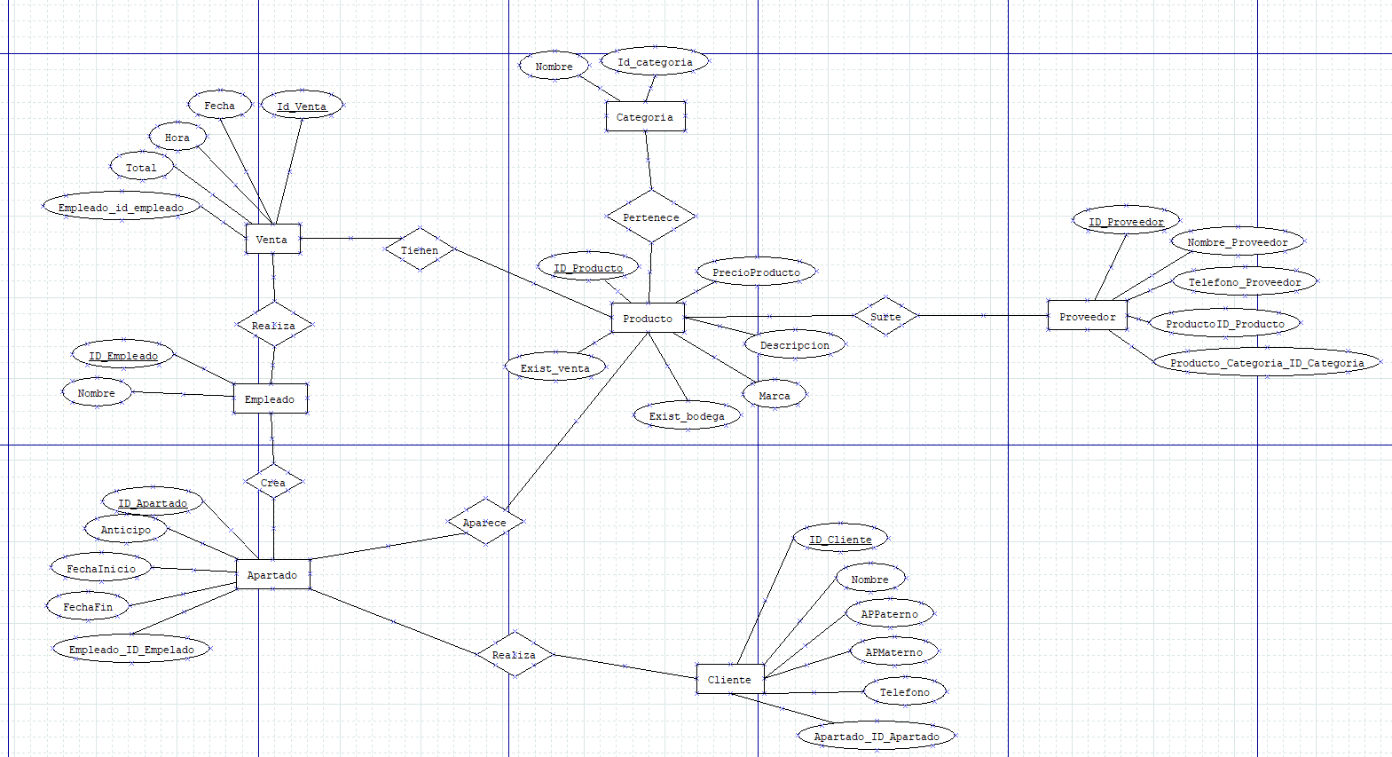
ANÁLISIS DE REQUERIMIENTOS |  | DIAGRAMA ENTIDAD - RELACIÓN |  |  |  |  |  |  |  |  |  | ESQUEMAS |  |  |  |  |  |  |  |  |  |  |  |  |  |  |  |  |  |  |  |  |  |  | ESQUEMAS
Entidades
CATEGORIA |  |  |  |  |  |  |  |  |  |  |  | EMPLEADO |  |  |  |  |  |  |  | PRODUCTO |  |  |  |  |  |  |  | CATEGORIA |  |  |  |  |  |  |  | APARTADO
 |  |  |  |  |  |  |  |  |  |  |  | NOMBRE_CAMPO | TIPO DE DATO | LONGITUD | PERMITE NULL | REGLA DE INTEGRIDAD | VALOR DEFAULT | LLAVE PRIMARIA |  | NOMBRE_CAMPO | TIPO DE DATO | LONGITUD | PERMITE NULL | REGLA DE INTEGRIDAD | VALOR DEFAULT | LLAVE PRIMARIA |  | NOMBRE_CAMPO | TIPO DE DATO | LONGITUD | PERMITE NULL | REGLA DE INTEGRIDAD | VALOR DEFAULT | LLAVE PRIMARIA |  | NOMBRE_CAMPO | TIPO DE DATO | LONGITUD | PERMITE NULL | REGLA DE INTEGRIDAD | VALOR DEFAULT | LLAVE PRIMARIA
PRODUCTO |  |  |  |  |  |  |  |  |  |  |  | IDEmpleado | NUMBER | 4 | NO | if IDEmpleado<=4 |  | SI |  | ID_Producto | NUMBER | 100 | NO | if ID<=100 |  | SI |  | IDCategoria | NUMBER | 4 | NO | if IDCategoria<=4 |  | SI |  | ID_Apartado | NUMBER | 8 | NO | if ID_Apartado<=8 |  | SI
 |  |  |  |  |  |  |  |  |  |  |  | Nombre | VARCHAR | 25 | NO | if NOMBRE==25 |  | NO |  | PrecioProducto | VARCHAR | 30 | SI | if TipoProducto<=30 |  | NO |  | Nombre | NUMBER | 25 | NO | if Nombre<=25 |  | NO |  | Anticipo | NUMBER | 8 | NO | if Anticipo<=8 |  | NO
CLIENTE |  |  |  |  |  |  |  |  |  |  |  |  |  |  |  |  |  |  |  | Descripcion | NUMBER | 1000 | NO | if CantidadProducto<=1000 |  | NO |  |  |  |  |  |  |  |  |  | FechaInicio | DATE
 |  |  |  |  |  |  |  |  |  |  |  |  |  |  |  |  |  |  |  | Marca |  |  |  |  |  |  |  |  |  |  |  | LONGITUD |  |  |  | FechaFin | DATE |  |  | LONGITUD
VENTA |  |  |  |  |  |  |  |  |  |  |  |  |  |  |  | LONGITUD |  |  |  | ExistBodega |  |  |  |  |  |  |  |  |  |  |  |  |  |  |  | ID_Empleado
 |  |  |  |  |  |  |  |  |  |  |  |  |  |  |  |  |  |  |  | ExistVenta
APARTADO |  |  |  |  |  |  |  |  |  |  |  |  |  |  |  |  |  |  |  |  |  |  |  | LONGITUD
 |  |  |  |  |  |  |  |  |  |  |  | CLIENTE |  |  |  |  |  |  |  | PROVEEDOR |  |  |  |  |  |  |  | VENTA
EMPLEADO |  |  |  |  |  |  |  |  |  |  |  | NOMBRE_CAMPO | TIPO DE DATO | LONGITUD | PERMITE NULL | REGLA DE INTEGRIDAD | VALOR DEFAULT | LLAVE PRIMARIA |  | NOMBRE_CAMPO | TIPO DE DATO | LONGITUD | PERMITE NULL | REGLA DE INTEGRIDAD | VALOR DEFAULT | LLAVE PRIMARIA |  | NOMBRE_CAMPO | TIPO DE DATO | LONGITUD | PERMITE NULL | REGLA DE INTEGRIDAD | VALOR DEFAULT | LLAVE PRIMARIA
 |  |  |  |  |  |  |  |  |  |  |  | IDCliente | NUMBER | 4 | NO | if IDCliente<=4 |  | SI |  | IDProveedor | NUMBER | 100 | NO | if ID<=100 |  | SI |  | ID_Venta | NUMBER | 10 | NO | if IDVenta<=10 |  | SI
PROVEEDOR |  |  |  |  |  |  |  |  |  |  |  | NombreCliente | VARCHAR | 25 | NO | if NombreCliente<=25 |  | NO |  | NombreProveedor | VARCHAR | 100 | SI | if NombreProv<=100 |  | NO |  | Fecha | DATE |  | SI |  |  | NO
 |  |  |  |  |  |  |  |  |  |  |  | APPaterno | VARCHAR | 25 | NO | if APPaterno<=25 |  | NO |  | TelefonoProveedor | NUMBER | 1000 | NO | if CantidadProducto<=1000 |  | NO |  | Hora | DATE |  |  |  |  | NO
 |  |  |  |  |  |  |  |  |  |  |  | APMaterno | VARCHAR | 25 | NO | if APMaterno<=25 |  | NO |  | ProductoID_Produccto |  |  |  |  |  |  |  | Total | NUMBER | 4 |  | if Total<=4 |  | NO
Procesos |  |  |  |  |  |  |  |  |  |  |  | Telefono | CHAR | 10 | NO | if Telefono<=25 |  | NO |  | Producto_Catergoria |  |  |  | LONGITUD |  |  |  | ID_Empleado |  |  |  | LONGITUD
TIENEN(PRODUCTO,VENTA) |  |  |  |  |  |  |  |  |  |  |  | Apartado_id_Apartado |  |  |  |  |  | NO
 |  |  |  |  |  |  |  |  |  |  |  |  |  |  |  | LONGITUD
REALIZA(VENTA,EMPLEADO)

CREA(EMPLEADO,APARTADO)
APARECE(APARTADO,PRODUCTO)
PERTENECE(CATEGORIA,PRODUCTO)
 |  |  |  |  |  |  |  |  |  |  |  |  | VENTAS |  |  |  |  |  | COMPRAS |  |  |  |  |  | CLASIFICACIONES
SURTE(PRODUCTO,PROVEEDOR) |  |  |  |  |  |  |  |  |  |  |  |  | NOMBRE_RELACION | TABLA ORIGEN | CAMPO ORIGEN | TABLA DESTINO | CAMPO DESTINO |  | NOMBRE_RELACION | TABLA ORIGEN | CAMPO ORIGEN | TABLA DESTINO | CAMPO DESTINO |  | NOMBRE_RELACION | TABLA ORIGEN | CAMPO ORIGEN | TABLA DESTINO | CAMPO DESTINO
 |  |  |  |  |  |  |  |  |  |  |  |  | VENTA | Empleado | ID | Cliente | IDEmp |  | Compra | Producto | IDProd | Proveedor | CantidadProducto |  | Clasificacion | Producto | IDProd | Departamento | NombreDep
REALIZA(APARTADO,CLIENTE) |  |  |  |  |  |  |  |  |  |  |  |  | VENTA | Empleado | ID | Producto | IDProd

 |  |  |  |  |  |  |  |  |  |  |  |  | JUGAR |  |  |  |  |  | FACTURAS |  |  |  |  |  | CONTRATOS
 |  |  |  |  |  |  |  |  |  |  |  |  | NOMBRE_RELACION | TABLA ORIGEN | CAMPO ORIGEN | TABLA DESTINO | CAMPO DESTINO |  | NOMBRE_RELACION | TABLA ORIGEN | CAMPO ORIGEN | TABLA DESTINO | CAMPO DESTINO |  | NOMBRE_RELACION | TABLA ORIGEN | CAMPO ORIGEN | TABLA DESTINO | CAMPO DESTINO
 |  |  |  |  |  |  |  |  |  |  |  |  | Juega | Empleado | IDEmp | Equipo | IDEquipo |  | Factura | VENTAS | VENTA | FACTURAS | FACTURA |  | Contrato | Empleado | IDEmp | Puesto | IDPuesto
 |  |  |  |  |  |  |  |  |  |  |  |  |  |  |  |  |  |  |  |  |  |  |  |  | Contrato | Empleado | IDEmp | Departamento | NombreDep

MODELO RELACIONAL

EMPLEADO |  |  |  |  | PUESTO |  |  |  | DEPARTAMENTO
IDEmp | RFC | NombreEmp | Puesto | Departamento | IDPuesto | NombrePuesto |  |  | IDDep | NombreDep

CLIENTE |  |  |  |  | PRODUCTO |  |  |  | PROVEEDOR
IDCliente | NombreCliente |  |  |  | IDProd | TipoProd | Stock |  | IDPRov | NombreProv | CantidadProducto

EQUIPO |  |  |  |  | BENEFICIARIOS
IDEquipo | NumEmpleados |  |  |  | IDEmp | IDPuesto | IDDep | Duracion

